세부자료1
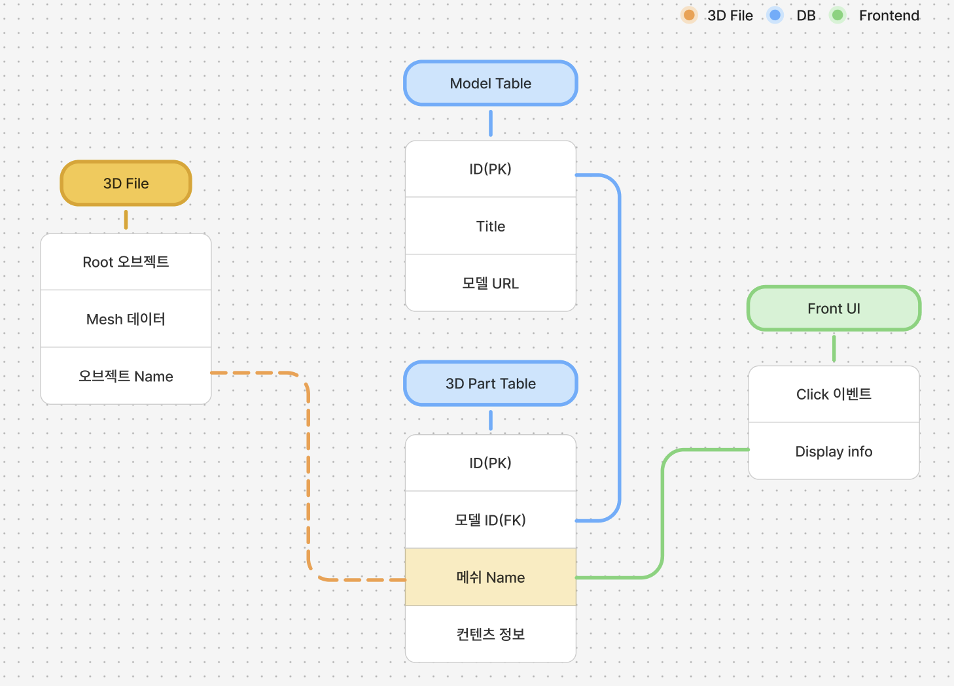
세부자료 예시. DB구조

세부자료2
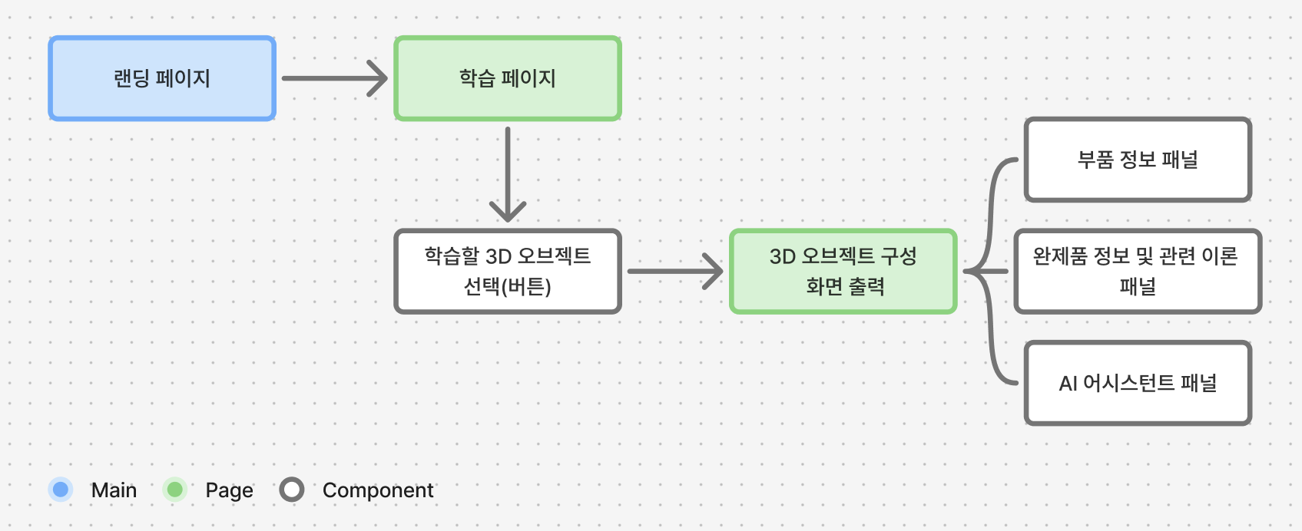
세부자료 예시. 시스템구조도

